Códigos QR
ID_Inventario | Descripcion | Código QR
UTQ12345 | ESCRITORIO MADERA 4 CAJONES | 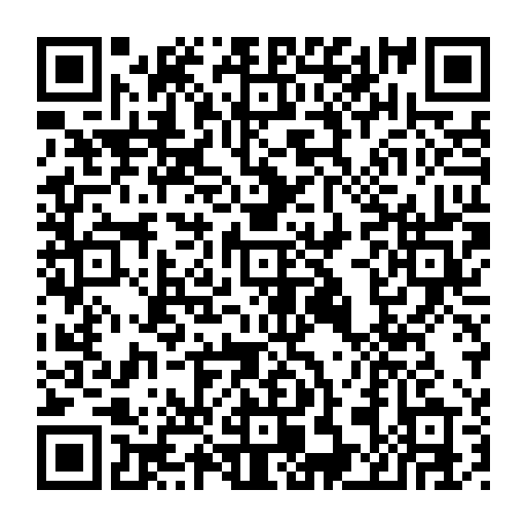
EM01234 | SILLA | 

